유닛 생산
유닛 생산

훈련된 양 유닛은 해당 건물 입구에서 생성됩니다.
플레이어가 벽을 세워 유닛 포인트가 있다면 유닛은 렐리포인트로 이동합니다.
 | 번호 | 이름 | 설명
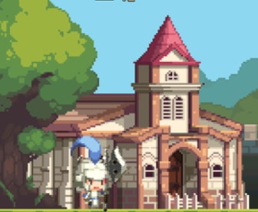
 | 1 | 유닛 생성 위치 | 훈련을 마친 유닛이 생성되는 위치입니다.
 | 2 | 랠리 포인트 | 유닛이 우선적으로 이동한 후 대기하는 위치입니다.

이동

1
2

유닛 무기&투사체&특징
이름 | 타입 | 타입(문자열) | 파일 명 | c | 파일 명 | 무기 참고 이미지 | 투사체 이름 | 투사체 파일명 | 투사체 참고 이미지 | 투사체 폭발 파일명 | 투사체 폭발 참고 이미지 | 무기 및 투사체 크기 예시 | 특징 | 설명
암살자 | 0 | 근거리 | Unit_Assassin | 대거 | Unit_Assassin_Dagger |  | none | none | none | none | none | 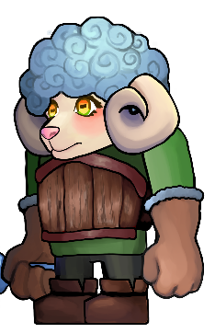 | 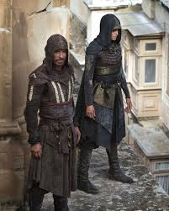 | 허름한 후드망토를 입고 있음
기사 | 0 | 근거리 | Unit_Knight | 검 | Unit_sheapKnight_Sword | 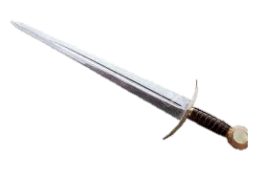 | none | none | none | none | none |  |  | 나무갑옷을 입고 있음
 |  | 근거리 | Unit_sheap |  | Unit_sheap
 |  | 근거리 | Unit_sheap |  | Unit_sheap
 |  | 근거리 | Unit_sheap |  | Unit_sheap
투창병 | 1 | 중거리 | Unit_Spearman | 창 | Unit_Spearman_ Spear |  | 창 | Unit_sheapSpearman_ Spear |  | none | none | 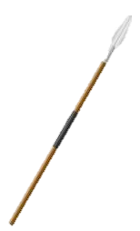 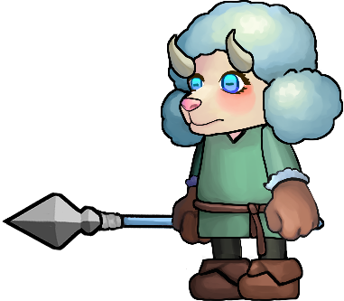
궁수 | 2 | 원거리 | Unit_pArcher | 활 | Unit_Archer_Bow |  | 화상 | Unit_sheapArcher_Arrow |  | none | none | 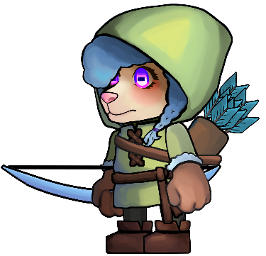 |  | 후드를 입고 있음 화살 1발을 쏨
 |  | 근거리 | Unit_sheap |  | Unit_sheap
 |  | 근거리 | Unit_sheap |  | Unit_sheap
 |  | 근거리 | Unit_sheap |  | Unit_sheap
마법사 | 2 | 원거리 | Unit_Wizard | 스태프 | Unit_Wizard_Wand |  | none | Unit_Wizard_Shockwave |  | Unit_Wizard_Shockwave_Hit |  | 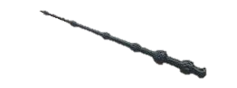 | 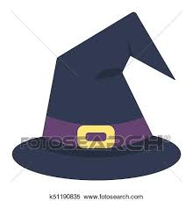 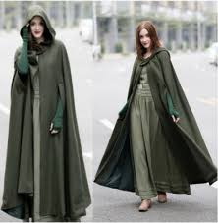 | 마법사 모자를 쓰고 망토를 입고 있음 직격타를 맞은 적은 0.5초 경직
 |  | 근거리 | Unit_sheap |  | Unit_sheap
 |  | 근거리 | Unit_sheap |  | Unit_sheap
 |  | 근거리 | Unit_sheap |  | Unit_sheap
 |  | 근거리 | Unit_sheap |  | Unit_sheap
 |  | 근거리 | Unit_sheap |  | Unit_sheap
 |  | 근거리 | Unit_sheap |  | Unit_sheap
 |  | 근거리 | Unit_sheap |  | Unit_sheap

 | <애니메이션>
 | O
 | X

2레벨 유닛 무기&투사체&특징
이름 | 타입 | 타입(문자열) | 파일 명 | c | 파일 명 | 무기 참고 이미지 | 투사체 이름 | 투사체 파일명 | 투사체 참고 이미지 | 투사체 폭발 파일명 | 투사체 폭발 참고 이미지 | 무기 및 투사체 크기 예시 | 특징 | 설명
암살자 | 0 | 근거리 | Unit_Assassin | 대거 | Unit_Assassin_Dagger | 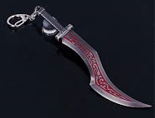 | none | none | none | none | none |  |  | 후드망토를 입고 있음
기사 | 0 | 근거리 | Unit_Knight | 검 | Unit_sheapKnight_Sword | 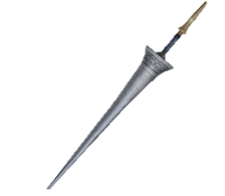 | none | none | none | none | none |  | 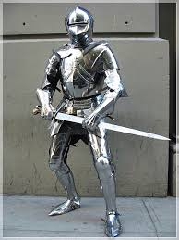 | 철갑옷을 입고 있음
 |  | 근거리 | Unit_sheap |  | Unit_sheap
 |  | 근거리 | Unit_sheap |  | Unit_sheap
 |  | 근거리 | Unit_sheap |  | Unit_sheap
투창병 | 1 | 중거리 | Unit_Spearman | 창 | Unit_Spearman_ Spear | 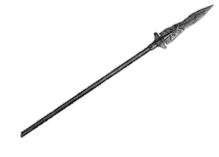 | 창 | Unit_sheapSpearman_ Spear |  | none | none |  | 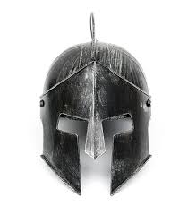 | 철투구를 씀
궁수 | 2 | 원거리 | Unit_pArcher | 활 | Unit_Archer_Bow |  | 화상 | Unit_sheapArcher_Arrow |  | none | none |  |  | 화살 2발을 쏨 외형 변화X
 |  | 근거리 | Unit_sheap |  | Unit_sheap
 |  | 근거리 | Unit_sheap |  | Unit_sheap
 |  | 근거리 | Unit_sheap |  | Unit_sheap
마법사 | 2 | 원거리 | Unit_Wizard | 스태프 | Unit_Wizard_Staff |  | none | Unit_Wizard_Blizzard |  | Unit_Wizard_Blizzard_Hit |  |  | 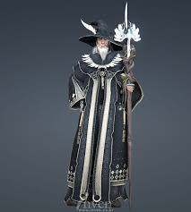 | 로브를 입고 있음 얼어붙은 구름을 소환에 운석을 떨굼
 |  | 근거리 | Unit_sheap |  | Unit_sheap
 |  | 근거리 | Unit_sheap |  | Unit_sheap
 |  | 근거리 | Unit_sheap |  | Unit_sheap
 |  | 근거리 | Unit_sheap |  | Unit_sheap
 |  | 근거리 | Unit_sheap |  | Unit_sheap
 |  | 근거리 | Unit_sheap |  | Unit_sheap
 |  | 근거리 | Unit_sheap |  | Unit_sheap

 | <애니메이션>
 | O
 | X

